01기능정의
개인프로젝트 1차 db전단계
WPro01lhy00
WPro01lgh01

1.Project주제 : 쇼핑몰
2.목적 :
3.기능적요구사항
4.참고사이트 등
5.사용자레벨별기능정의 : 관리자 / 판매자 / 구매자
전체기능 | 관리자 | 판매자 | 구매자
1.회원관리 | 1.회원관리 | 1.회원관리 | 1.회원관리
1.1 회원등록(구,판,관) | 1.1 회원등록(구,판,관) | 1.1 회원등록(구,판,관) | 1.1 회원등록(구,판,관)
1.2 회원수정 | 1.2 회원수정 | 1.2 회원수정 | 1.2 회원수정
1.3 회원탈퇴 | 1.3 회원탈퇴 | 1.3 회원탈퇴 | 1.3 회원탈퇴
1.4 개인회원조회 | 1.4 개인회원조회 | 1.4 개인회원조회 | 1.4 개인회원조회
1.5 전체회원검색(관) | 1.5 전체회원검색(관)

2.로그인관리 | 2.로그인관리 | 2.로그인관리 | 2.로그인관리
3.상품관리 | 3.상품관리 | 3.상품관리 | 3.상품관리
3.1 상품등록(판) |  | 3.1 상품등록(판)
3.2 상품수정(판) |  | 3.2 상품수정(판)
3.3 상품삭제(판) |  | 3.3 상품삭제(판)
3.4 상품검색(구,판,관) |  | 3.4 상품검색(구,판,관) | 3.4 상품검색(구,판,관)
3.5 상품비교검색(구,판,관) |  | 3.5 상품비교검색(구,판,관) | 3.5 상품비교검색(구,판,관)
3.6 상품관리자승인 | 3.6 상품관리자승인

4.상품옵션관리 | 4.상품옵션관리 | 4.상품옵션관리 | 4.상품옵션관리
4.1 상품옵션등록(판) |  |  | 4.1 상품옵션등록(판)
4.2 상품옵션수정(판) |  |  | 4.2 상품옵션수정(판)
4.3 상품옵션삭제(판) |  |  | 4.3 상품옵션삭제(판)
4.4 상품옵션검색(구,판,관) | 4.4 상품옵션검색(구,판,관) | 4.4 상품옵션검색(구,판,관) | 4.4 상품옵션검색(구,판,관)

5.결제(주문)관리 | 5.결제(주문)관리 | 5.결제(주문)관리 | 5.결제(주문)관리
5.1 배송정보등록 |  |  | 5.1 배송정보등록
5.2 배송정보수정 |  |  | 5.2 배송정보수정
5.3 배송정보삭제 |  |  | 5.3 배송정보삭제
5.4 결제등록 |  |  | 5.4 결제등록
5.5 결제취소(주문취소) |  |  | 5.5 결제취소(주문취소)
5.6 결제(주문)검색 | 5.6 결제(주문)검색 | 5.6 결제(주문)검색 | 5.6 결제(주문)검색

A
기능적요구사항
A 창의적글쓰기도우미
외부 데이터 레벨
기능적요구사항
6.반품및환불관리 | 6.반품및환불관리 | 6.반품및환불관리 | 6.반품및환불관리
6.1 반품및환불요청(구) |  |  | 6.1 반품및환불요청(구)
6.2 반품및환불승인(판,관) | 6.2 반품및환불승인(판,관) | 6.2 반품및환불승인(판,관)
6.3 반품및환불최종확인(판,관) | 6.3 반품및환불최종확인(판,관) | 6.3 반품및환불최종확인(판,관) | 6.3 반품및환불최종확인(구,판,관)

7.상품평관리 | 7.상품평관리 | 7.상품평관리 | 7.상품평관리
7.1 상품평등록(구) |  |  | 7.1 상품평등록(구)
7.2 상품평수정(구) |  |  | 7.2 상품평수정(구)
7.3 상품평삭제(구) |  |  | 7.3 상품평삭제(구)
7.4 상품평검색(구,판,관) | 7.4 상품평검색(구,판,관) | 7.4 상품평검색(구,판,관) | 7.4 상품평검색(구,판,관)

8~n 추가관리자 기능 | 8~n 추가관리자 기능 | 8~n 추가관리자 기능 | 8~n 추가관리자 기능

프로그램 흐름정리 (main메서드 부터 출발)
1.판매자 회원가입(수정,삭제,조회)
2.판매자 로그인
3.판매자 로그인 : 아이디만 일치
4.판매자 로그인 : 아이디 일치 안함
5.판매자 로그인 성공
6.상품 등록
7.필수적인 상품등록처리
8.option 상품등록처리
9.상품 조회
조회조건 : 상품명으로
조회결과 : 상품명 , 가격, 수량, .......
조회조건 : 기간별, ...
조회결과 : 상품명 , 가격, 수량, .......
10.상품 수정
판매완료로 인한 수정
상품 수량...
11.상품 삭제
12.구매자회원 상품조회
13.구매자 회원가입절차
14.구매자회원 로그인 성공
15.상품 구매절차
16.상품 수량 및 할인 선택
17.배송지 정보 : 보내는 사람 / 받는사람
18.결제 관리
19.배송 현황 조회 -> 상품 수령확인
20. 판매자 로그인
21. 판매자 결제완료 상품 확인
22. 판매자 배송
23. 판매자 최종 구매확인

05UI설계
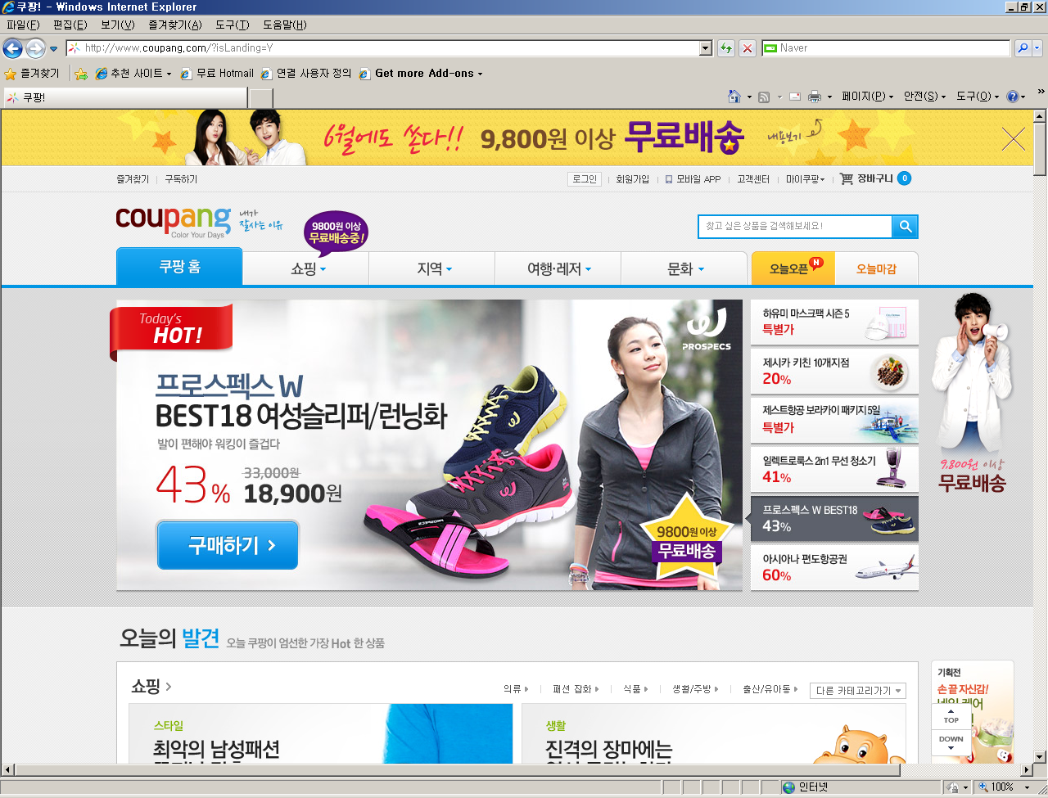

1.7 회원검색
...................jsp
1.1 회원등록
...................jsp
1.4 회원수정화면
...................jsp

1.2 회원등록처리
...................jsp
1.3 회원리스트
...................jsp
1.5 회원수정처리
...................jsp

1.6 회원탈퇴
...................jsp

